Chi tiết địa chất
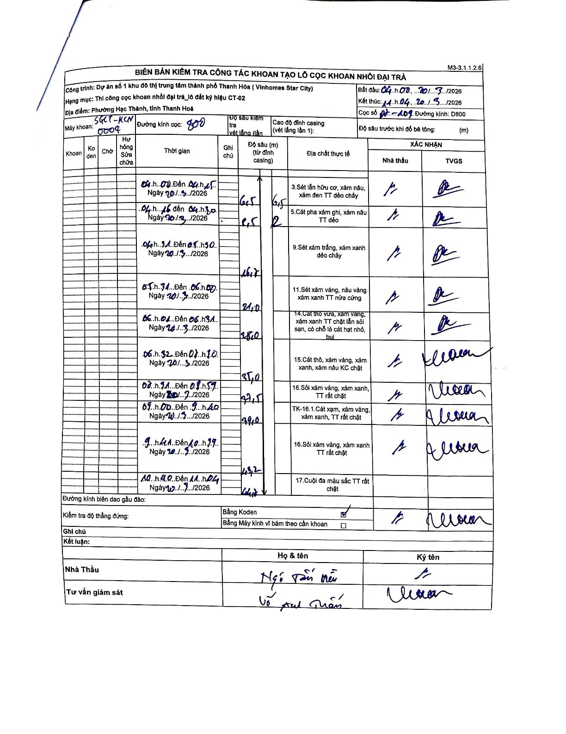
Dự án | Star City Thanh Hóa
Hạng mục | Thi công cọc khoan nhồi, tường vây cho các hạng mục_Lô CT-02
Tên bộ phận | Cọc số N1-109
Số hiệu cọc | P7-109
Tên Máy khoan | SGCT-KCN0004
Đường kính | D800
Bắt đầu thi công | 04:00 20/03/2026
Kết thúc thi công | 11:04 20/03/2026

Địa chất TT | Đường kính | Mô tả lớp thiết kế | Từ (h) | Đến (h) | Cao độ từ | Cao độ đến | T.Gian (h) | Dài (m) | V (m/h) | Ghi chú
1 | D800 | Sét lẫn hữu cơ, xám nâu, xám đen TT dẻo chảy | 04:00 20/03/2026 | 04:15 20/03/2026 | -0.5 | -6.5 | 0.25 | 6 | 24
2 | D800 | Cát pha xám ghi, xám nâu TT dẻo | 04:16 20/03/2026 | 04:30 20/03/2026 | -6.5 | -8.5 | 0.23 | 2 | 8.57
3 | D800 | Sét xám trắng, xám xanh dẻo chảy | 04:31 20/03/2026 | 05:30 20/03/2026 | -8.5 | -16.7 | 0.98 | 8.2 | 8.34 | Chiều dài tính từ độ sâu cộng dồn
4 | D800 | Sét xám vàng, nâu vàng xám xanh TT nửa cứng | 05:31 20/03/2026 | 06:00 20/03/2026 | -16.7 | -21 | 0.48 | 4.3 | 8.9 | Chiều dài tính từ độ sâu cộng dồn
5 | D800 | Cát thô vừa, xám vàng, xám xanh TT chặt lẫn sỏi sạn, có chỗ là cát hạt nhỏ, bụi | 06:01 20/03/2026 | 06:31 20/03/2026 | -21 | -28 | 0.5 | 7 | 14 | Chiều dài tính từ độ sâu cộng dồn
6 | D800 | Cát thô, xám vàng, xám xanh, xám nâu KC chặt | 06:32 20/03/2026 | 07:10 20/03/2026 | -28 | -35 | 0.63 | 7 | 11.05 | Chiều dài tính từ độ sâu cộng dồn
7 | D800 | Sỏi xám vàng, xám xanh, TT rất chặt | 07:11 20/03/2026 | 08:57 20/03/2026 | -35 | -37.5 | 1.77 | 2.5 | 1.42
8 | D800 | TK-16.1.Cát xạm, xám vàng, xám xanh, TT rất chặt | 09:00 20/03/2026 | 09:40 20/03/2026 | -37.5 | -39 | 0.67 | 1.5 | 2.25
9 | D800 | Sỏi xám vàng, xám xanh TT rất chặt | 09:41 20/03/2026 | 10:39 20/03/2026 | -39 | -43.2 | 0.97 | 4.2 | 4.34
10 | D800 | Cuội đa màu sắc TT rất chặt | 10:40 20/03/2026 | 11:04 20/03/2026 | -43.2 | -44.4 | 0.4 | 1.2 | 3

ẢNH BIÊN BẢN GỐC

